Nennformular
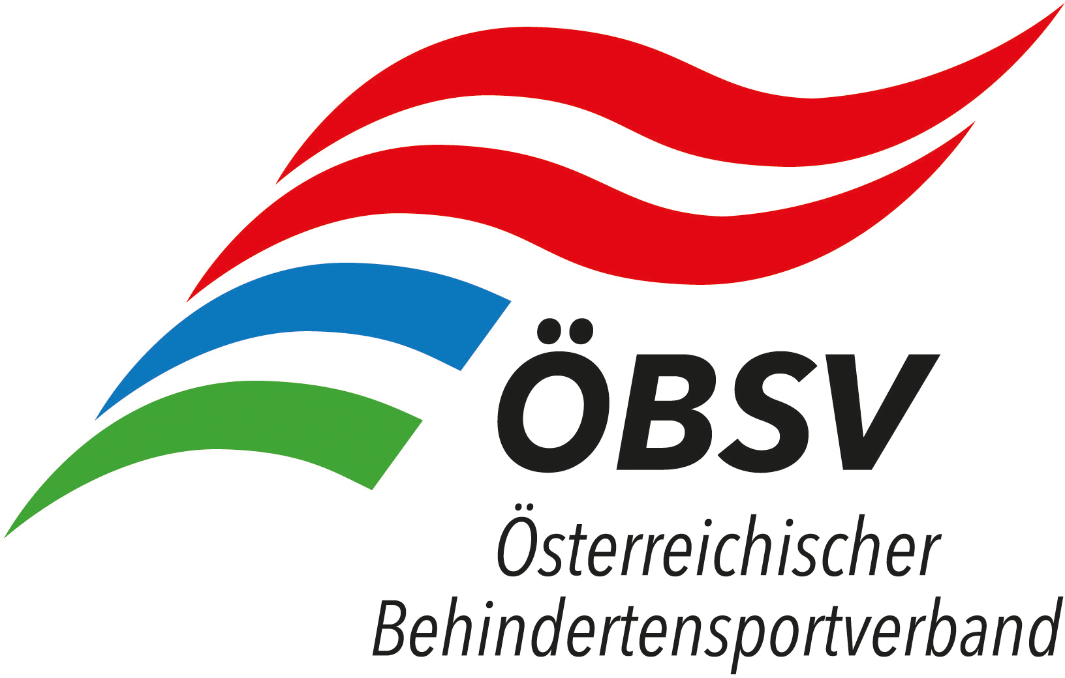 |  | 
NENNFORMULAR - ÖM - Kegeln - 07.10.2023 - Ritzing

Verein

Verantwortliche Person

Mailadresse

Telefon

Nachname / Vorname | Mannschaft: genaue Bezeichnung z.B.: BSV BBRZ Herren 1 oder MBSV OÖ Damen 1 | Sportpassnummer | Datum letzte Untersuchung Sportpass | DS
Mannschaft 1

Mannschaft 2 oder Einzelspieler

Mannschaft 3 oder Einzelspieler

Mannschaft 4 oder Einzelspieler

Mannschaft 5 oder Einzelspieler

Mannschaft 6 oder Einzelspieler

 |  |  |  | 0
 |  |  |  | 0.00 €
Diese Formular ist bis spätestens 08.09.2023 per Mail über den jeweiligen Landesverband an

klaus.althuber@me.com
zu senden.
Das Nenngeld ist Vereinsweise und mit Angabe der Namen der Sportler auf das Konto des BSV BBRZ Linz, IBAN: AT16 1400 0466 1008 0782, bis zum Nennschluss einzuzahlen, eine Barbezahlung vor Ort kann nicht entgegengenommen werden! Eine Refundierung bei Nichtteilnahme ist aufgrund des Verwaltungsaufwandes nicht mehr möglich!

Nennungen ausschließlich elektronisch über beiliegendes Excel Formular – Nenngelder werden automatisch ausgerechnet und angezeigt.

Nach Nennschluss einlangende Nennungen können nicht mehr berücksichtigt werden.

